44
Cuadro 44. ESTUDIOS DE IMPACTO AMBIENTAL INGRESADOS, APROBADOS Y RECHAZADOS
EN LA REPÚBLICA, POR CATEGORÍA: AÑOS 2016-20

Año | Estudios de impacto ambiental
 | Total | Ingresado |  |  | Total | Aprobado |  |  | Total | Rechazado
 |  | I | II | III |  | I | II | III |  | I | II | III
2016 | 1,391 | 1,199 | 181 | 11 | 953 | 839 | 109 | 5 | 11 | 9 | 2 | -
2017 | 1,293 | 1,101 | 182 | 10 | 847 | 728 | 115 | 4 | 6 | 6 | - | -
2018 | 1,121 | 965 | 153 | 3 | 817 | 696 | 118 | 3 | 7 | 3 | - | 4
2019 | 978 | 831 | 142 | 5 | 541 | 419 | 116 | 6 | - | - | - | -
2020 (P) | 512 | 445 | 65 | 2 | 361 | 290 | 69 | 2 | 8 | 1 | 5 | 2

NOTA: Categoría I, proyectos o actividades que generan impactos ambientales negativos no significativos.
Categoría II, proyectos que pueden ocasionar impactos negativos de caracter significativo que afectan
parcialmente el ambiente y pueden ser eliminados o mitigados con medidas de fácil aplicación.
Categoría III, proyectos que pueden producir impactos negativos de significación cuantitativa, cualitativa,
acumulativa y sinérgica que ameritan un análisis más profundo.
- Cantidad nula o cero.
(P) Cifras preliminares.
Fuente: Ministerio de Ambiente (MIAMBIENTE). Dirección de Evaluación de Impacto Ambiental.

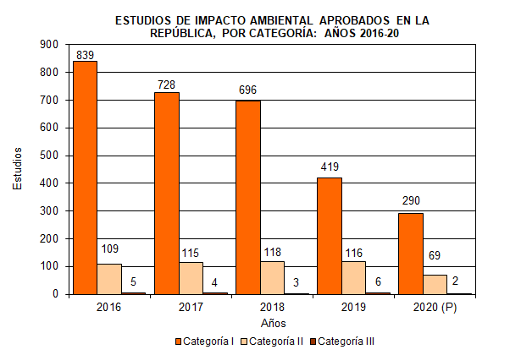

 |  | Categoría I | Categoría II | Categoría III

